Hoja4
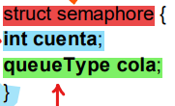
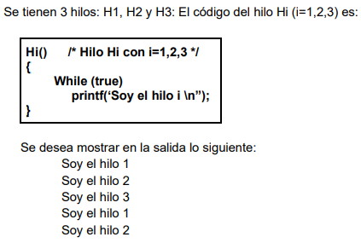
SEMAFORO = 3 | ESTADO SEMAFORO | HILO 1 |  | VALOR R/ ESTADOS | HILO 2 |  | VALOR R/ ESTADOS | HILO 3 |  | VALOR R/ ESTADOS
 | SEMAFORO = 3 | 0 | while |  | 0 |  |  | 0
 | SEMAFORO = 3 | 1 |  |  | 1 | while |  | 1
 | SEMAFORO = 3 | 2 |  |  | 2 |  |  | 2 | while
 | SEMAFORO = 2 | 3 | semWait | LISTO | 3 |  |  | 3
 | SEMAFORO = 1 | 4 |  |  | 4 | semWait | LISTO | 4
 | SEMAFORO = 0 | 5 |  |  | 5 |  |  | 5 | semWait | LISTO
 | SEMAFORO = 0 | 6 | IMPRIME | imprimio "1" | 6 |  |  | 6
 | SEMAFORO = 0 | 7 |  |  | 7 | IMPRIME | imprimio "2" | 7
 | SEMAFORO = 0 | 8 |  |  | 8 |  |  | 8 | IMPRIME | imprimio "3"
 | SEMAFORO = 1 | 9 | semSignal | NADA | 9 |  |  | 9
 | SEMAFORO = 2 | 10 |  |  | 10 | semSignal | NADA | 10
 | SEMAFORO = 3 | 11 |  |  | 11 |  |  | 11 | semSignal | NADA
 | SEMAFORO = 2 | 12 | semWait | LISTO | 12 |  |  | 12
 | SEMAFORO = 1 | 13 |  |  | 13 | semWait | LISTO | 13
 | SEMAFORO = 0 | 14 |  |  | 14 |  |  | 14 | semWait | LISTO
 |  | 15 | IMPRIME | imprimio "1" | 15 |  |  | 15
 |  | 16 |  |  | 16 | IMPRIME | imprimio "2" | 16
 |  | 17 |  |  | 17 |  |  | 17 | IMPRIME | imprimio "3"
 |  | 18 |  |  | 18 |  |  | 18
 |  | 19 |  |  | 19 |  |  | 19
 |  | 20 |  |  | 20 |  |  | 20
 |  | 21 |  |  | 21 |  |  | 21
 |  | 22 |  |  | 22 |  |  | 22
 |  | 23 |  |  | 23 |  |  | 23
 |  | 24 |  |  | 24 |  |  | 24
 |  | 25 |  |  | 25 |  |  | 25
semSignal |  | 26 |  |  | 26 |  |  | 26
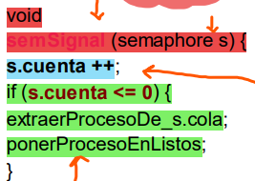
 |  | 27 |  |  | 27 |  |  | 27
 |  | 28 |  |  | 28 |  |  | 28
 |  | 29 |  |  | 29 |  |  | 29
 |  | 30 |  |  | 30 |  |  | 30
 |  | 31 |  |  | 31 |  |  | 31
 |  | 32 |  |  | 32 |  |  | 32
 |  | 33 |  |  | 33 |  |  | 33
 |  | 34 |  |  | 34 |  |  | 34
 |  | 35 |  |  | 35 |  |  | 35
 |  | 36 |  |  | 36 |  |  | 36

